ESTRUCTURA
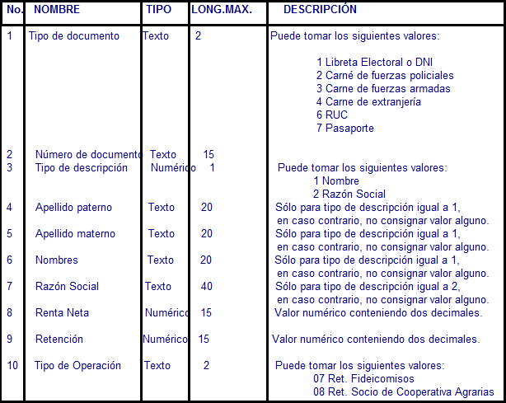
ESTRUCTURA DE LA PLANTILLA

Retenciones de renta tercera categoría

 | Nombre del archivo: ffffaaaamm###########.3ra
 | Donde:
 | ffff, es el código del PDT, es decir, “0617”
 | aaaa, es el año del periodo tributario por el cual se está realizando la declaración.
 | mm, es el mes del periodo tributario por el cual se está realizando la declaración.
 | ###########, es el número de RUC del Contribuyente que está declarando

